①Github組織アカウント作成方法
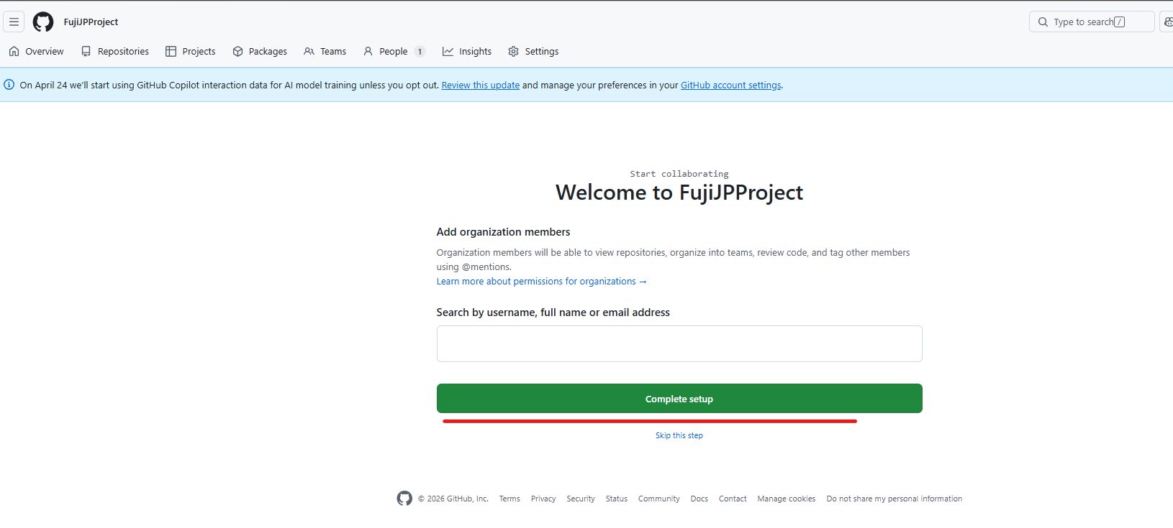
Github組織アカウント作成方法

 | ① | Githubにログインし、アカウントのアイコンを右クリック→「Organizations」をクリック

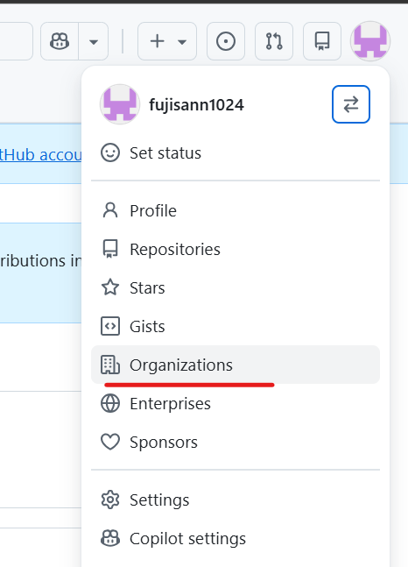

 | ② | 「New organization」をクリック
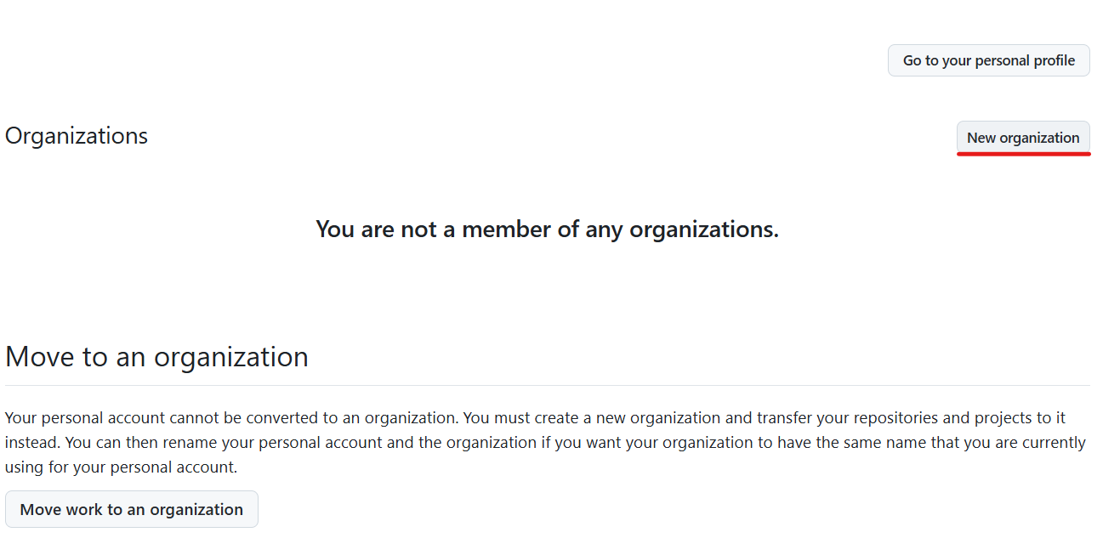

 | ③ | Freeプランを選択し、プロジェクト名とメールアドレスを入力して次へ

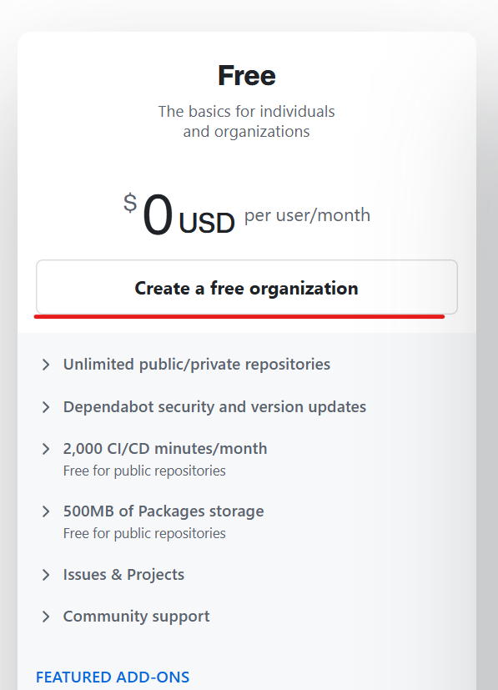

 | ④ | Continue Setupを実行

②リポジトリの作成方法
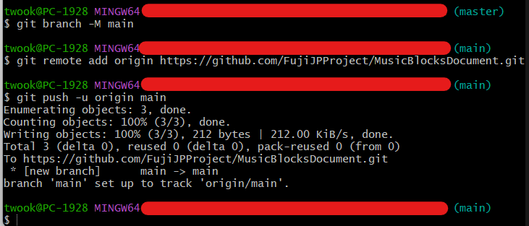
リポジトリの作成方法

 | ① | リポジトリタブを選択し「New Repository」を選択

 | ② | リポジトリ名を入力し、「Create repository」を選択

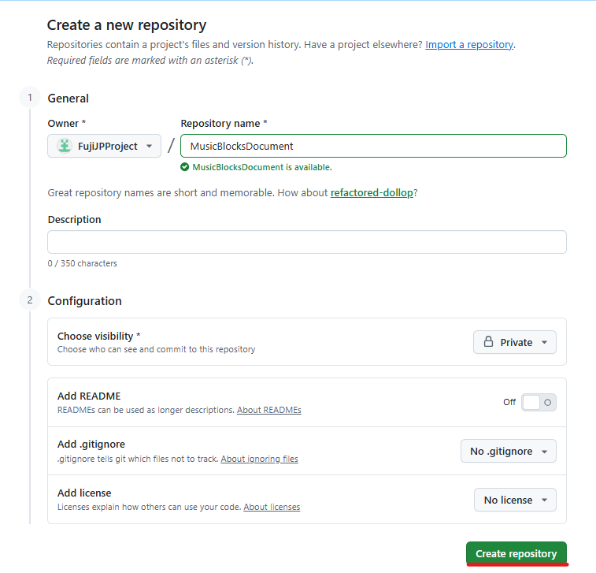
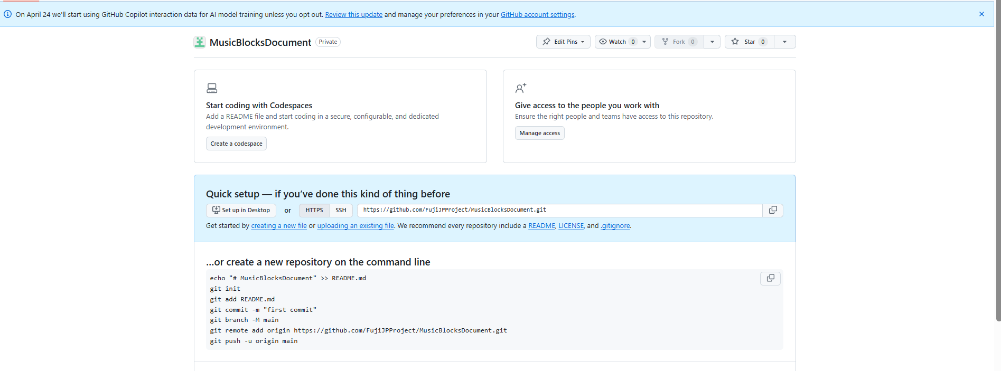

 | ③ | Git Bashを開き、ローカルリポジトリを作成し②で作成したリモートリポジトリのコマンドに従ってプッシュする

 |  | 【1】 | git init |  | ：カレントディレクトリにリポジトリを作成(gitによるバージョン管理を行う)
 |  |  |  | →.git/が作成される

 |  | 【2】 | Readmeファイルを作成

 |  | 【3】 | git add .
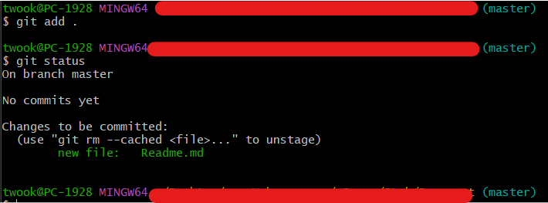

 |  | 【4】 | git commit -m "first commit"

